PRES
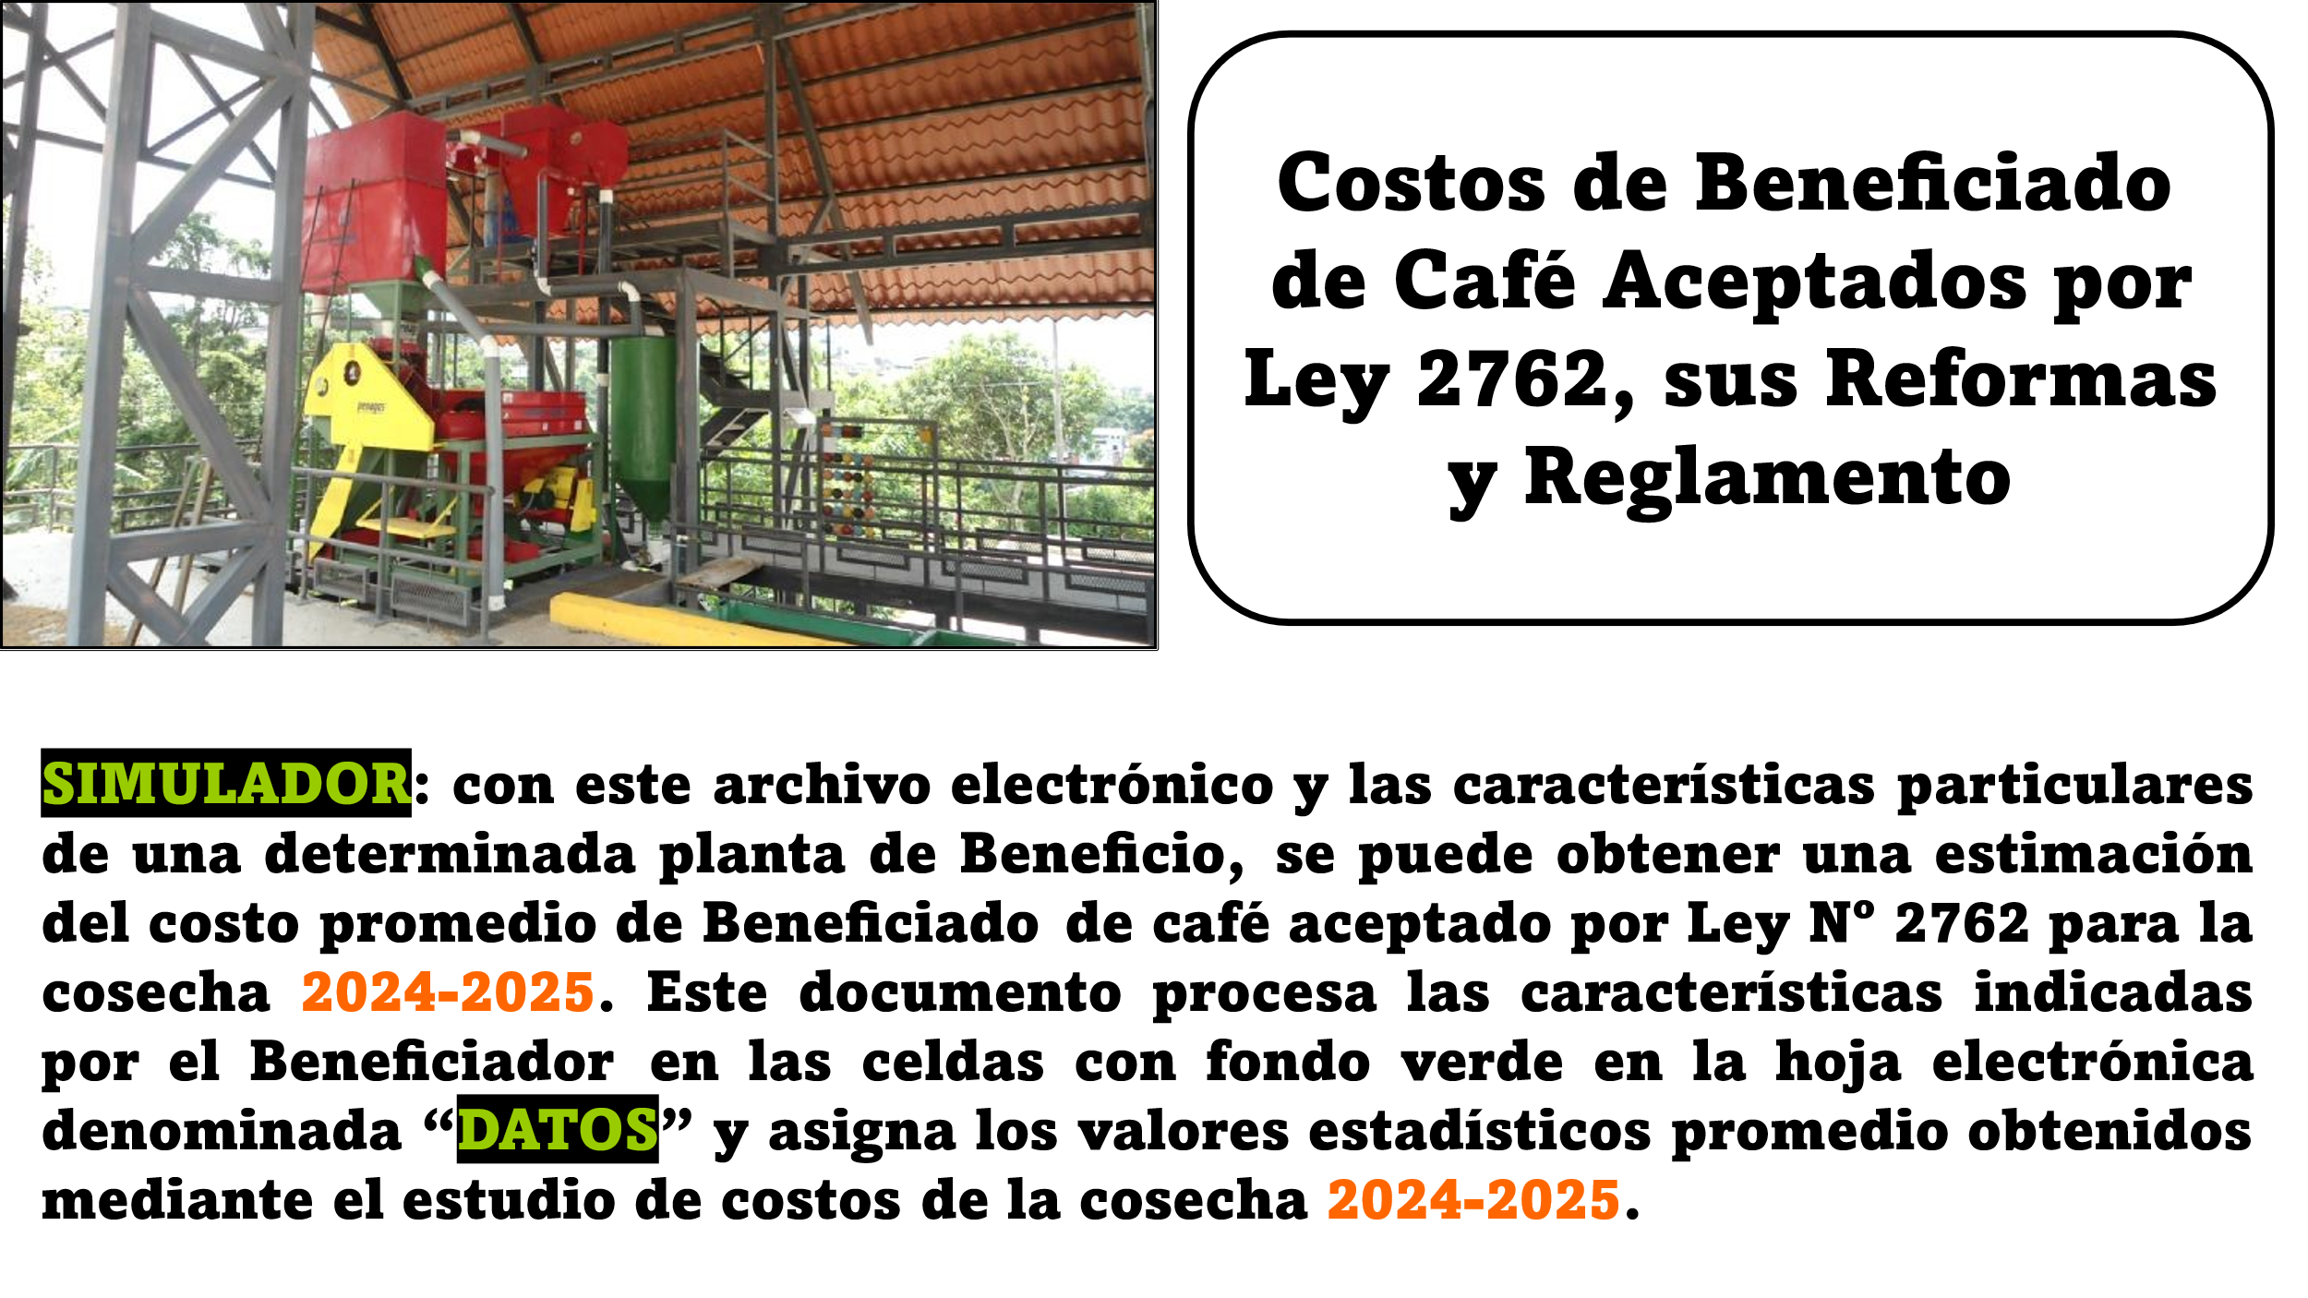

DATOS
CARACTERIZACIÓN DEL BENEFICIO |  |  |  | 2024-2025

Código de la Firma | 0

Nombre de la Firma: | EL GRANO DE CAFÉ MÁS ECOLÓGICO

Producción y Rendimiento:

Café Fruta (fanegas) | 5,896.04 | 5,578.95 | Café Verde "Oro" (46 kg)

Rend.Beneficiado (kg/fan) | 43.5 | 96.0 | Rend.Benef. (lb/fan)

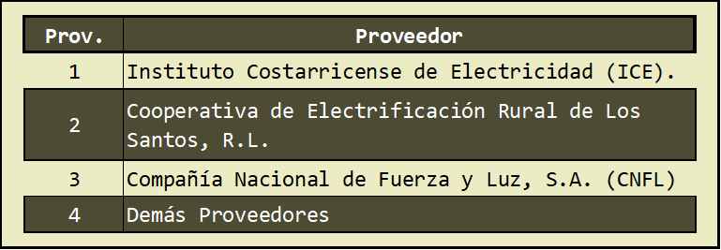
Comercialización: | Porcentaje

Ventas Exportación | 85.9%

Proveedor-Electricidad | 2
Coope Santos, R.L.

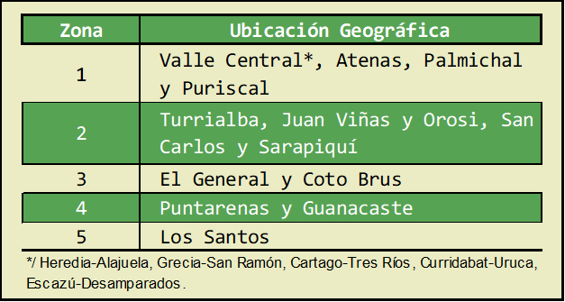
Impuesto: IVA | 7.79%
 | Zona
Ubicación de la Planta | 5

Distancia a San José (km) | 78.16

Cuotas Patronales: | % Real

C.Soc., Garant. y Seg.R.T. | 44.95%

Seguro Incendio de Café*

Valor Promedio Asegurado | 91,357.20
*/ Valor asegurado por mercadería (CRC/fan).
Seguro Transporte Interior*

Valor Promedio Asegurado | 0.00
*/ Válido sólo si asegura la mercadería.

Sistema Secundario de Tratamiento de Aguas Residuales (SSTAR)
 | 2

Distancia recorrida con la Broza desde el Beneficio hasta el Brocero
 | 7.13

BASE DATOS
BASE DE DATOS PARA LA ASIGNACIÓN DE COSTOS PROMEDIO

 |  |  |  |  | Constantes de Ecuación |  |  | Acotado
Rubro | Costo | Elemento | Unidad | Ecuación | a | b | c | Mín | Máx

Salarios de Planta | Peones y | Coef.Técn. | hh/46 kg | CT = a (fan)b | 23.5379 | -0.2275 | - | - | 8.73664
 | Operarios | Cost.Unit. | CRC/hh | Estratos (volumen) | Ver detalle abajo |  |  | - | -
 | Administ. | Cost.Gral. | CRC/46 kg | CG = a (fan)b | 93,034.4082 | -0.4045 | - | - | 7,347.70
 | Cargas Soc. | Porcent. | % | Nacional (promedio) | 44.95% |  |  | - | -

Energía Eléctrica | Energía | Coef.Técn. | kWh/46 kg | CT = a + b Ln(fan) | 0.1792 | 1.3177 | - | 1.78 | 16.69
 |  | CU ICE | CRC/kWh | CU = a (fan)b | 1,201.5180 | -0.3468 | - | 12.92 | 127.11
 |  | CU Otros | CRC/kWh | CU = a (fan)b | 576.4042 | -0.2390 | - | 16.91 | 120.47
 |  | CU C-Sant | CRC/kWh | CU = a (fan)b | 1,024.1997 | -0.2937 | - | 19.31 | 163.66
 | Demanda | Coef.Técn. | kW/46 kg | CT = a + b Ln(fan) | -0.1575 | 0.0253 | - | 0.0000 | 0.1592
 |  | CU ICE | CRC/kW | CU = a (fan)b | 34,354.7955 | -0.1490 | - | 4,099.74 | 12,571.65
 |  | CU Otros | CRC/kW | CU = a (fan)b | 17,703.1994 | -0.0708 | - | 3,331.58 | 12,088.00
 |  | CU C-Sant | CRC/kW | CU = a (fan)b | 65,002.7354 | -0.1833 | - | 5,246.70 | 16,228.44
 | O-Cargos | Cost.Gral. | CRC/46 kg | CG = a (fan)b | 249.0139 | -0.1797 | - | - | 113.83
 | Imp.IVA | Porcent. | % | Nacional (promedio) | 7.79% |  |  | - | -

Combust.& Lubrican. | Leña, gas, cascarilla | Coef.Técn. | m3/46 kg | Estratos (Zonas) | Ver detalle abajo |  |  | - | -
 |  | Cost.Unit | CRC/m3 | Estratos (Zonas) | Ver detalle abajo |  |  | - | -
 | Hidrocarb. | Cost.Gral. | CRC/46 kg | CG = a (fan)b | 506.1413 | -0.3149 | - | - | 128.37

Materiales de Empaque | Sacos, C&B de Export. | Coef.Técn. | Sac/46 kg | Individual | Análisis de Ventas |  |  | - | -
 |  | Cost.Unit | CRC/Sac | CU = a (fan)b | 14,107.9816 | -0.2314 | - | - | 5,147.73
 | Consumo | Coef.Técn. | Sac/46 kg | Individual | Análisis de Ventas |  |  | - | -
 | Nacional | Cost.Unit | CRC/Sac | Nacional (promedio) | 316.54 | - | - | - | -
 | Hilo Coser | Cost.Gral. | CRC/46 kg | CG = a (fan)b | 150.6725 | -0.2794 | - | - | 44.61

Preparación | Beneficios Secos | Coef.Técn. | Porc./46 kg | Nacional (promedio) | 73.49% | - | - | - | -
de Café en |  | Cost.Unit | CRC/46 kg | CU = a (fan)b | 6,579.2918 | -0.1313 | - | - | 3,713.29

Transporte | Café Benef. | Cost.Gral. | CRC/46 kg | CG = a (D-SJ)b | 103.8353 | 0.4913 | - | - | 1,854.66

Seguros de Café | Seguro de Incendio | Coef.Técn. | Porc./46 kg | Estratos (Zonas) | Ver detalle abajo |  |  | - | -
 |  | Cost.Unit | CRC/46 kg | CU = a (VA)b | 0.0505 | 0.7570 |  | - | 683.83
 | Seg.Transp. | Cost.Gral. | CRC/46 kg | Nacional (promedio) | 53.58 | - | - | - | -

Cánones | Aprovech. & Vertidos | Coef.Técn. | m3/46 kg | Estratos (volumen) | Ver detalle abajo |  |  | - | -
 |  | Cost.Unit | CRC/m3 | Nacional (promedio) | 142.9641 | - | - | - | -

Impuestos | Municipales | Cost.Gral. | CRC/46 kg | CG = a (fan)b | 17,064.4315 | -0.4855 | - | - | 2,058.25

Tratam.de | Aguas Res. | Cost.Gral. | CRC/46 kg | Estratos (SSTAR) | Ver detalle abajo |  |  | - | -
Agua/Broza | T&T Broza | Cost.Gral. | CRC/46 kg | CG = a (D-Broza)b | 447.7961 | 0.2405 | - | 141.20 | 1,116.95
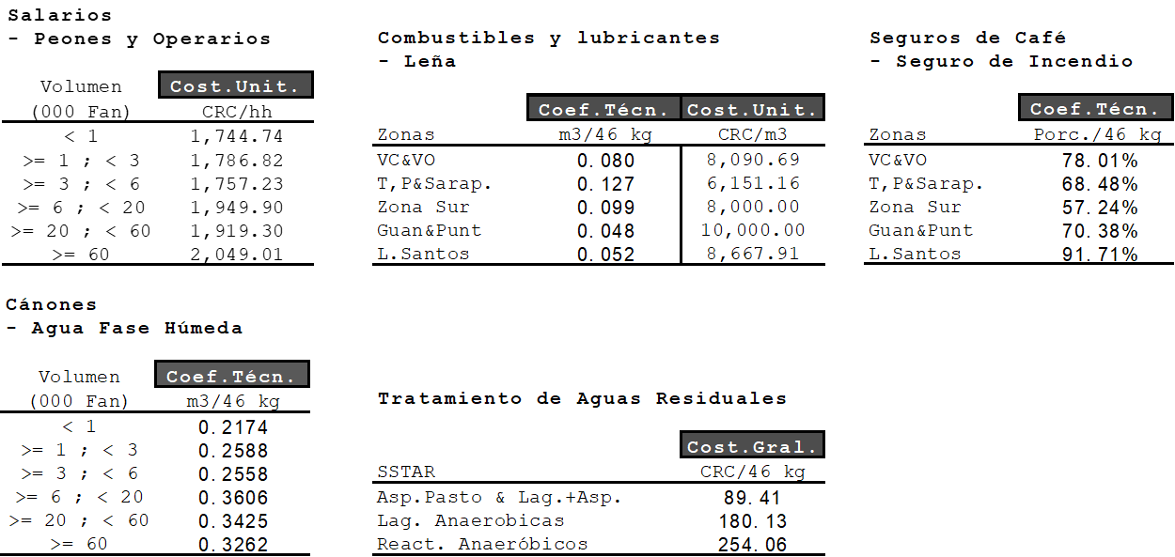

GRÁFICO
 | Costo Beneficiado 24/25
Rubros de Costo | CRC/46 kg | Particip.
Salarios de planta del Beneficio | 8,514.66 | 43.03% | Salarios * | 12,341.71 | 62% | 62.4%
Cargas sociales patronales | 3,827.05 | 19.34% | Electricidad | 1,941.56 | 72% | 9.8%
Energía eléctrica | 1,941.56 | 9.81% | Prep.de Café | 1,546.45 | 80% | 7.8%
Leña, combustibles y lubricantes | 482.16 | 2.44% | Embalaje | 1,141.56 | 86% | 5.8%
Embalaje: materiales de empaque | 1,141.56 | 5.77% | Tratam.A&B | 898.33 | 90% | 4.5%
Preparación de café en Beneficios Secos | 1,546.45 | 7.82% | Trans.de Café | 883.83 | 95% | 4.5%
Transporte de café Beneficiado | 883.83 | 4.47% | Leña, C&L | 482.16 | 97% | 2.4%
Seguros del café | 263.64 | 1.33% | Seguros | 263.64 | 99% | 1.3%
Cánones de agua (aprov.& vert.) | 36.57 | 0.18% | Otros | 288.62 | 100% | 1.5%
Impuestos municipales | 252.05 | 1.27% | Impuestos | 252.05 |  | 100% | */ Incluidas las cargas y garantías sociales
Tratamiento aguas y broza | 898.33 | 4.54% | Cánones | 36.57
Costo Total de Beneficiado Aceptado | 19,787.85 | 100.00%
Fuente: Instituto del Café de Costa Rica (ICAFE).

 |  |  |  |  |  |  |  | */ Incluidas las cargas y garantías sociales

